Projektové_záměry_MAS_Krkonoše
PRIORITIZACE PROJEKTŮ Z ÚZEMÍ MAS KRKONOŠE - ABSORPČNÍ KAPACITA ÚZEMÍ
Zbytková alokace MAS Krkonoše IROP (2026 - 2029) |  |  |  |  |  |  | 18,115,673 Kč
Žadatel | Projekt | Připravenost | Doprava | Vzdělávání | Kultura | Cestovní ruch | Veřejná prostranství | čerpáno
DOTEK | Oprava fasády | ČÁSTEČNĚ |  |  | 780,000.00 |  |  | 510,370.00 Kč | Doprava: infrastrukturu pro bezpečnou nemotorovou dopravu a infrastrukturu pro cyklistickou dopravu
Město Vrchlabí | Hartecký park | ČÁSTEČNĚ |  |  |  |  | 1,500,000.00 | 14,278,214.00 Kč
Obec Malá Úpa | Výměna střechy kostela | ČÁSTEČNĚ |  |  | 800,000.00 |  |  | 0.00 Kč | Kultura: revitalizaci kulturních památek, expozice, depozitáře, technická zázemí, návštěvnická a edukační centra, restaurování, vybavení pro konzervaci a restaurování, evidenci a dokumentaci mobiliárních fondů nebo parkoviště u památek. Výzva také cílí na revitalizaci muzeí, expozice, depozitáře, technická zázemí, návštěvnická a edukační centra, restaurování, vybavení pro konzervaci a restaurování, evidenci a dokumentaci muzejních sbírek nebo ochranu muzejních sbírek.
ZŠ Hostinné | Rekonstrukce učebny chemie a fyziky | ČÁSTEČNĚ |  | 5,000,000.00 |  |  |  | 3,996,660.00 Kč | Cestovní ruch: tvorbu a revitalizaci doprovodné infrastruktury cestovního ruchu (např. odpočívadla, sociální zařízení, navigační systémy). Podpořené budou i nové turistické trasy, rekonstrukce stávajících turistických informačních center a stavba nových center. Ve výzvě je také pamatováno na IT řešení návštěvnického provozu, veřejnou infrastrukturu pro vodní turistiku nebo výstavbu parkovišť u atraktivit cestovního ruchu.
Obec Horní Kalná | Veřejné prostranství - workoutové hřiště s doprovodnou infrastrukturou a výsadbou zeleně | ČÁSTEČNĚ |  |  |  |  | 1,500,000.00 | 0.00 Kč | Veřejná prostranství: nových veřejných prostranství, tak i na revitalizaci, modernizaci a dostupnost stávajících veřejných prostranství ve vazbě na veřejnou a technickou infrastrukturu a související zelenou infrastrukturu. Revitalizace a úprava se týká i nevyužívaných ploch.
Obec Dolní Kalná | Navigační systém obce a odpočívadla | ČÁSTEČNĚ |  |  |  | 1,171,000.00 |  | 0.00 Kč | Konzultační servis IROP: https://crr.gov.cz/kontakty/konzultacni-servis/
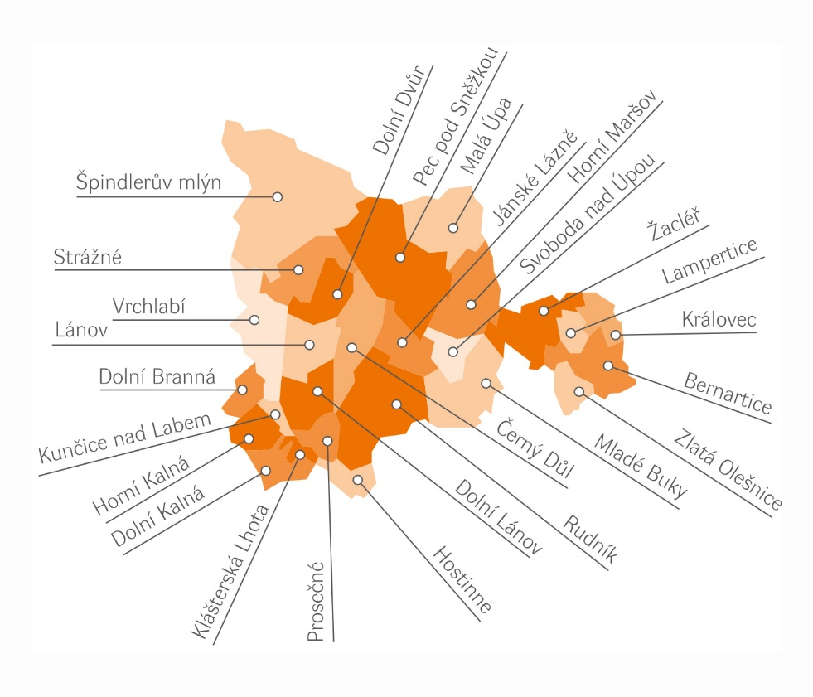
Obec Kunčice nad Labem |  | ČÁSTEČNĚ | 2,000,000.00 |  |  |  |  | 994,999.00 Kč
Základní škola, Školní 1336, Vrchlabí | Rekonstrukce společenské místnosti na multifunkční učebnu | ANO |  | 1,800,000.00 |  |  |  | 220,000.00 Kč
Základní škola, Školní 1336, Vrchlabí | Rekonstrukce školní knihovny na učebnu cizích jazyků | ANO |  | 1,300,000.00 |  |  |  | 1,679,751.00 Kč
MŠ Prosečné | Vybavení pro MŠ Prosečné | ČÁSTEČNĚ |  | 1,500,000.00 |  |  |  | 210,000.00 Kč
Obec Prosečné | Revitalizace kostela sv. Alžběty v Prosečném - I. etapa | ČÁSTEČNĚ |  |  | 1,500,000.00 |  |  | 349,980.00 Kč
Černý Důl | Přístřešek včetně mobiliáře a zpevněné plochy - pro odpočinek turistů a pro komunitní setkávání | ČÁSTEČNĚ |  |  |  |  | 2,000,000.00 | 1,350,000.00 Kč
ZŠ a MŠ Dolní Lánov | Modernizace školní družiny a jejího vybavení ZŠ Dolní Lánov | ČÁSTEČNĚ |  | 1,500,000.00 |  |  |  | 1,295,269.00 Kč
Obec Dolní Lánov | Veřejné hřiště pro děti a mládež | ČÁSTEČNĚ |  |  |  |  | 2,000,000.00 | 1,876,780.00 Kč
ZŠ a MŠ Lánov | Venkovní ostrovní učebna | ČÁSTEČNĚ |  | 1,000,000.00 |  |  |  | 449,000.00 Kč
Obec Lánov | úřední deska | ČÁSTEČNĚ |  |  |  | 300,000.00 |  | 699,930.00 Kč
Celkem: |  |  | 2,000,000.00 | 12,100,000.00 | 3,080,000.00 | 1,471,000.00 | 7,000,000.00 | 25,651,000.00 Kč

* K 30.6.2025 MAS Krkonoše splnila milník v čerpání alokované částky z IROP/projekty, celkem 41 489 210Kč (22 projektů, 27,09% ve schválených žádostech o platbu, v negat. stavech - 0).

Čerpání projektů 2025 - https://docs.google.com/spreadsheets/d/1LDBcSt-HX7heLH54LwHPpCttxgC7R-_V/edit?gid=1424303142#gid=1424303142

